关系图
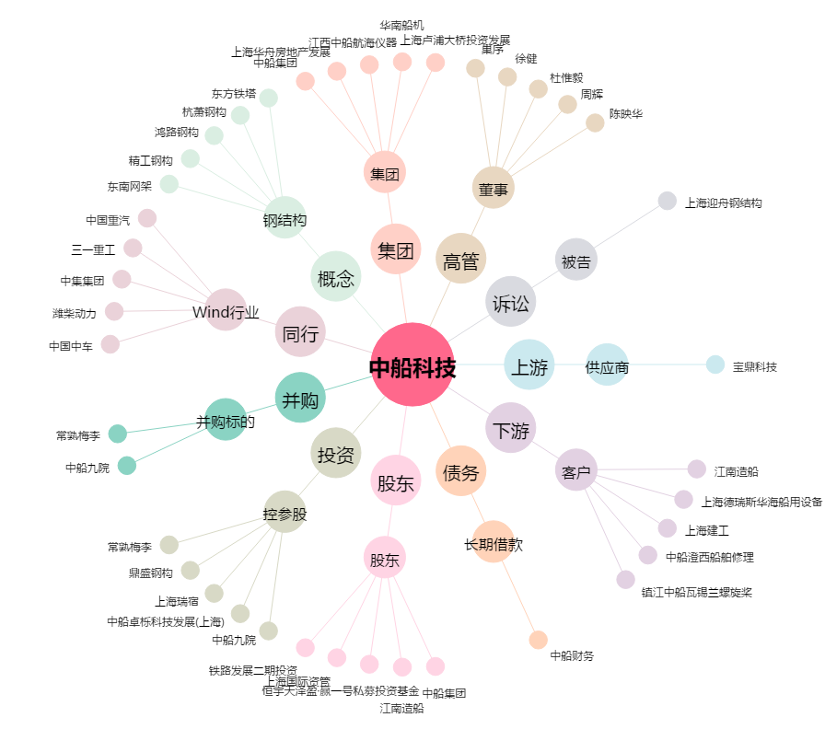
中船科技[600072.SH] - 关系概览图

